Скриншоты
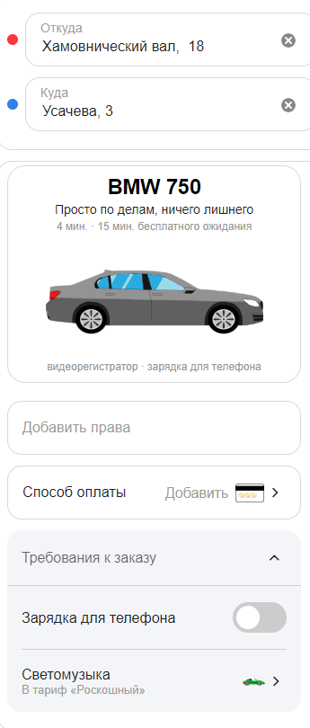
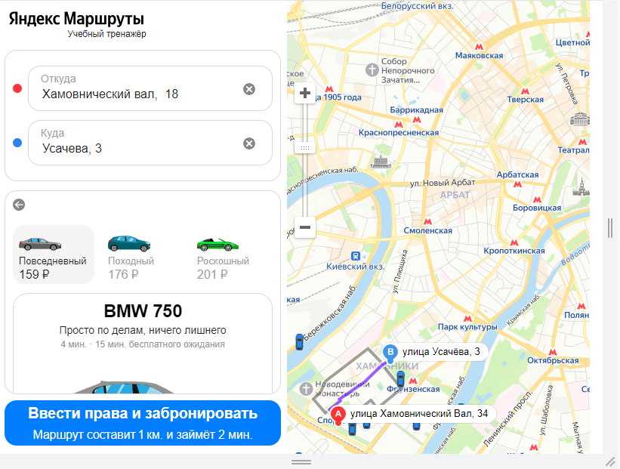

 |  |  | Скриншот 3. BUG-3
 |  |  |  | Скриншот 4. BUG-11

 | Скриншот 2. BUG-2

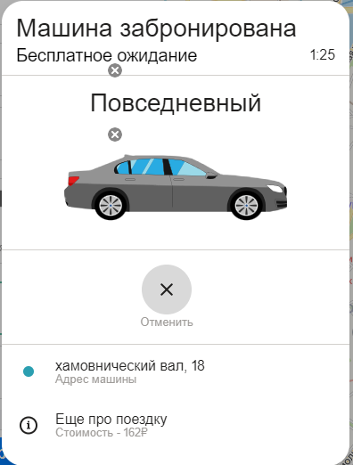
Скриншот 1. BUG-1

Скриншот 5. BUG-12

 |  | Скриншот 6. BUG-19

